使い方
テンプレートファイル（仕訳伝票）の使い方

 | 【概要】
 |  | 当ファイルは、『勘定奉行クラウド[建設業編]』の[取引ファイル受入]メニューで受入可能な形式のテンプレートファイルです。
 |  | 各シートの２行目以降にサンプルデータが入っていますので、実際に受け入れるデータに加工してご利用ください。

 |  | 参考
 |  |  | 一番左側にあるシートだけが読み込まれます。

 | 【使い方】
 |  | ① | サンプルデータを参考に、実際に受け入れるデータを２行目以降に入力します。

２行目以降に入力

 |  |  | 参考
 |  |  |  | 以下のタイミングで、仕訳伝票として自動的に認識します。
 |  |  |  | ● | 仕訳伝票ごとに指定する項目が切り替わったとき
 |  |  |  |  | 例）日付、伝票No.、伝票摘要など
 |  |  |  | ● | 貸借で合計金額が一致したとき

 |  |  |  | 仕訳伝票を独自のタイミングで区切りたい場合は、「区切」項目を用意して、区切る行に「*」を入力してください。

 |  |  | 参考
 |  |  |  | ● | 当サービスに登録しているデータは、「名称」または「コード」で受け入れできます。
 |  |  |  |  | 完全一致したデータだけを自動的に認識します。

 |  |  |  |  | 例）「100 東京第一建設部」と登録されている部門を受け入れる場合は、
 |  |  |  |  | コード「100」か、名称「東京第一建設部」と入力してください。

 |  |  |  | ● | 当サービスで定義している値は、「名称」か「数値」で受け入れできます。

 |  |  |  |  | 例）借方消費税自動計算に「税込金額から計算する」をセットする場合は、
 |  |  |  |  |  | 「税込」か「2」を入力します。
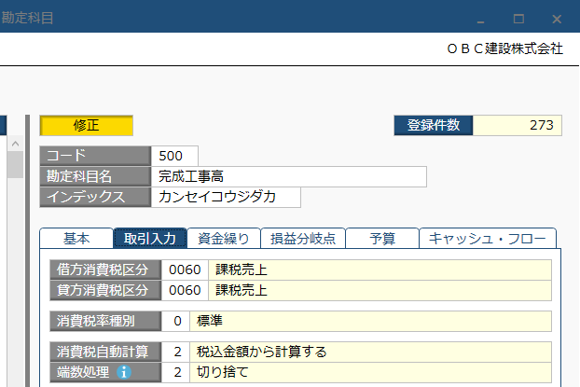

 |  |  |  |  | 各項目に入力できる値はこちらをご参照ください。

 |  |  |  | ● | Excel関数を使用した列を受け入れできます。

 |  |  |  |  | 例） | F列とG列に入っている項目をExcel関数でH列にまとめて、
 |  |  |  |  |  | H列を当サービスの「摘要」として関連付けてください。

 |  | ② | データの入力が終わったら、ファイルを保存します。

 |  |  | 参考
 |  |  |  | 続いて、保存したExcelファイルを当サービスに受け入れます。
 |  |  |  | 手順はこちらをご参照ください。

